Sheet1
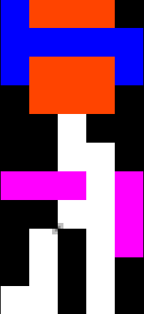
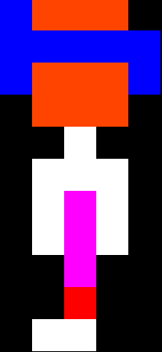
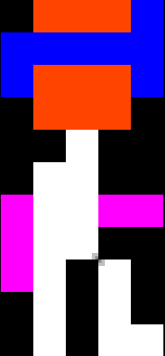
 | 0 | 1 | 2 | 3 | 4 | 5 | 6 |  |  | 0 | 1 | 2 | 3 | 4 | 5 | 6 |  |  |  | 0 | 1 | 2 | 3 | 4 | 5 | 6 |  |  | 0 | 1 | 2 | 3 | 4 | 5 | 6 |  |  |  | 0 | 1 | 2 | 3 | 4 | 5 | 6
0 | x | B | O | O | O | x | x |  | 0 | x | B | O | O | O | x | x |  |  | 0 | x | B | O | O | O | x | x |  | 0 | x | x | O | O | O | B | x |  |  | 0 | x | x | O | O | O | B | x
1 | x | B | B | B | B | B | x |  | 1 | x | B | B | B | B | B | x |  |  | 1 | x | B | B | B | B | B | x |  | 1 | x | B | B | B | B | B | x |  |  | 1 | x | B | B | B | B | B | x
2 | x | B | O | O | O | B | x |  | 2 | x | B | O | O | O | B | x |  |  | 2 | x | B | O | O | O | B | x |  | 2 | x | B | O | O | O | B | x |  |  | 2 | x | B | O | O | O | B | x
3 | x | x | O | O | O | x | x |  | 3 | x | x | O | O | O | x | x |  |  | 3 | x | x | O | O | O | x | x |  | 3 | x | x | O | O | O | x | x |  |  | 3 | x | x | O | O | O | x | x
4 | x | x | x | W | x | x | x |  | 4 | x | x | x | W | x | x | x |  |  | 4 | x | x | x | W | x | x | x |  | 4 | x | x | x | W | x | x | x |  |  | 4 | x | x | x | W | x | x | x
5 | x | x | W | W | W | x | x |  | 5 | x | x | x | W | W | x | x |  |  | 5 | x | x | x | W | W | x | x |  | 5 | x | x | W | W | W | x | x |  |  | 5 | x | x | W | W | x | x | x
6 | x | x | W | P | W | x | x |  | 6 | x | P | P | P | W | P | x |  |  | 6 | x | P | P | W | W | P | x |  | 6 | x | x | W | P | W | x | x |  |  | 6 | x | P | W | W | P | P | x
7 | x | x | W | P | W | x | x |  | 7 | x | x | x | W | W | P | x |  |  | 7 | x | x | x | W | W | P | x |  | 7 | x | x | W | P | W | x | x |  |  | 7 | x | P | W | W | x | x | x
8 | x | x | x | P | x | x | x |  | 8 | x | x | W | x | W | P | x |  |  | 8 | x | x | W | x | W | P | x |  | 8 | x | x | x | P | x | x | x |  |  | 8 | x | P | W | x | W | x | x
9 | x | x | x | R | x | x | x |  | 9 | x | x | W | x | W | x | x |  |  | 9 | x | x | W | x | W | x | x |  | 9 | x | x | x | W | x | x | x |  |  | 9 | x | x | W | x | W | x | x
10 | x | x | W | W | x | x | x |  | 10 | x | W | W | x | W | x | x |  |  | 10 | x | W | W | x | W | x | x |  | 10 | x | x | x | W | W | x | x |  |  | 10 | x | x | W | x | W | W | x
11 | x | x | x | x | x | x | x |  | 11 | x | x | x | x | x | x | x |  |  | 11 | x | x | x | x | x | x | x |  | 11 | x | x | x | x | x | x | x |  |  | 11 | x | x | x | x | x | x | x
 |  |  |  |  |  |  |  | player1 |  |  |  |  |  |  |  |  | player2 |  |  |  |  |  |  |  |  |  | player3 |  |  |  |  |  |  |  |  | player4 |  |  |  |  |  |  |  |  |  | player5

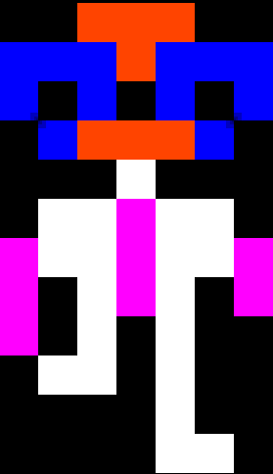
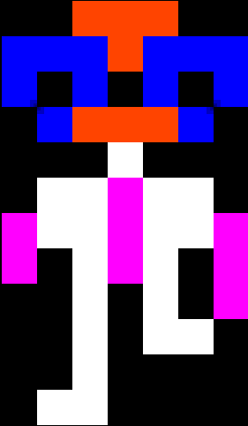

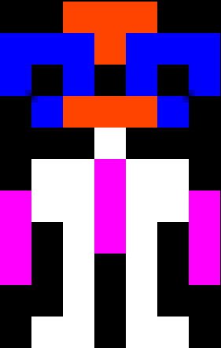
 | 0 | 1 | 2 | 3 | 4 | 5 | 6 |  |  | 0 | 1 | 2 | 3 | 4 | 5 | 6 |  |  |  | 0 | 1 | 2 | 3 | 4 | 5 | 6 |  |  | 0 | 1 | 2 | 3 | 4 | 5 | 6
0 | x | x | O | O | O | B | x |  | 0 | x | x | O | O | O | x | x |  |  | 0 | x | x | O | O | O | x | x |  | 0 | x | x | O | O | O | x | x |  |  |  |  | x |  | Black
1 | x | B | B | B | B | B | x |  | 1 | B | B | B | O | B | B | B |  |  | 1 | B | B | B | O | B | B | B |  | 1 | B | B | B | O | B | B | B |  |  |  |  | B |  | Blue
2 | x | B | O | O | O | B | x |  | 2 | B | x | B | x | B | x | B |  |  | 2 | B | x | B | x | B | x | B |  | 2 | B | x | B | x | B | x | B |  |  |  |  | O |  | Orange
3 | x | x | O | O | O | x | x |  | 3 | x | B | O | O | O | B | x |  |  | 3 | x | B | O | O | O | B | x |  | 3 | x | B | O | O | O | B | x |  |  |  |  | W |  | White
4 | x | x | x | W | x | x | x |  | 4 | x | x | x | W | x | x | x |  |  | 4 | x | x | x | W | x | x | x |  | 4 | x | x | x | W | x | x | x |  |  |  |  | P |  | Pink
5 | x | x | W | W | x | x | x |  | 5 | x | W | W | P | W | W | x |  |  | 5 | x | W | W | P | W | W | x |  | 5 | x | W | W | P | W | W | x |  |  |  |  | R |  | Red
6 | x | P | W | P | P | P | x |  | 6 | P | W | W | P | W | W | P |  |  | 6 | P | W | W | P | W | W | P |  | 6 | P | W | W | P | W | W | P |  |  |  |  | g |  | Grey
7 | x | P | W | W | x | x | x |  | 7 | P | x | W | P | W | x | P |  |  | 7 | P | x | W | P | W | x | P |  | 7 | P | x | W | P | W | x | P |  |  |  |  | Y |  | Yellow
8 | x | P | W | x | W | x | x |  | 8 | P | x | W | x | W | x | P |  |  | 8 | P | x | W | x | W | x | x |  | 8 | x | x | W | x | W | x | P |  |  |  |  | V |  | Violet (Purple)
9 | x | x | W | x | W | x | x |  | 9 | x | x | W | x | W | x | x |  |  | 9 | x | W | W | x | W | x | x |  | 9 | x | x | W | x | W | W | x |  |  |  |  | G |  | Green
10 | x | x | W | x | W | W | x |  | 10 | x | W | W | x | W | W | x |  |  | 10 | x | x | x | x | W | x | x |  | 10 | x | x | W | x | x | x | x
11 | x | x | x | x | x | x | x |  | 11 | x | x | x | x | x | x | x |  |  | 11 | x | x | x | x | W | W | x |  | 11 | x | W | W | x | x | x | x
 |  |  |  |  |  |  |  | player6 |  |  |  |  |  |  |  |  | player7 |  |  |  |  |  |  |  |  |  | player8 |  |  |  |  |  |  |  |  |  | player9

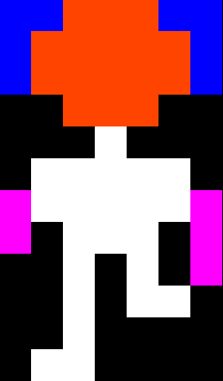
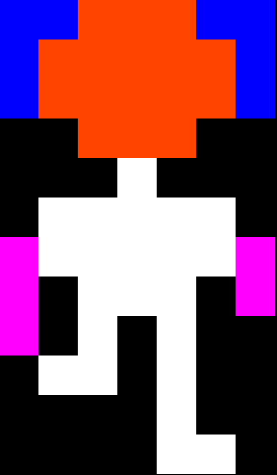
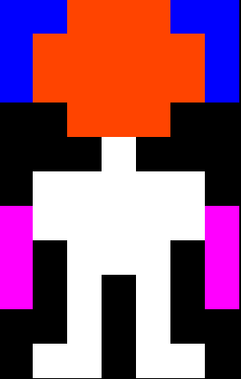
 | 0 | 1 | 2 | 3 | 4 | 5 | 6 |  |  | 0 | 1 | 2 | 3 | 4 | 5 | 6 |  |  |  | 0 | 1 | 2 | 3 | 4 | 5 | 6
0 | B | B | O | O | O | B | B |  | 0 | B | B | O | O | O | B | B |  |  | 0 | B | B | O | O | O | B | B
1 | B | O | O | O | O | O | B |  | 1 | B | O | O | O | O | O | B |  |  | 1 | B | O | O | O | O | O | B
2 | B | O | O | O | O | O | B |  | 2 | B | O | O | O | O | O | B |  |  | 2 | B | O | O | O | O | O | B
3 | x | x | O | O | O | x | x |  | 3 | x | x | O | O | O | x | x |  |  | 3 | x | x | O | O | O | x | x
4 | x | x | x | W | x | x | x |  | 4 | x | x | x | W | x | x | x |  |  | 4 | x | x | x | W | x | x | x
5 | x | W | W | W | W | W | x |  | 5 | x | W | W | W | W | W | x |  |  | 5 | x | W | W | W | W | W | x
6 | P | W | W | W | W | W | P |  | 6 | P | W | W | W | W | W | P |  |  | 6 | P | W | W | W | W | W | P
7 | P | x | W | W | W | x | P |  | 7 | P | x | W | W | W | x | P |  |  | 7 | P | x | W | W | W | x | P
8 | P | x | W | x | W | x | P |  | 8 | x | x | W | x | W | x | P |  |  | 8 | P | x | W | x | W | x | x
9 | x | x | W | x | W | x | x |  | 9 | x | x | W | x | W | W | x |  |  | 9 | x | W | W | x | W | x | x
10 | x | W | W | x | W | W | x |  | 10 | x | x | W | x | x | x | x |  |  | 10 | x | x | x | x | W | x | x
11 | x | x | x | x | x | x | x |  | 11 | x | W | W | x | x | x | x |  |  | 11 | x | x | x | x | W | W | x
 |  |  |  |  |  |  |  | player10 |  |  |  |  |  |  |  |  |  | player11 |  |  |  |  |  |  |  |  | player12

